formulier
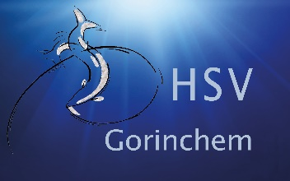
AANVRAAG WINTERBERGING 2026-2027

Alleen voor leden H.S.V. Gorinchem

SLUITING INSCHRIJVING | 04 OKTOBER 2026 |  | ALGEMENE VOORWAARDEN:
WINTERBERGING DATA | 31 OKTOBER en 07 NOVEMBER 2026
RETOUR | berging@hsv-gorinchem.nl
 | Kantine Ark of Kaliwaal (bij aanwezigheid)
DATA WEER TE WATER | 17 april 2027 !! (ivm vroege mei-vakantie)

U wordt geinformeerd (mail) door de steigercommissie wanneer uw boot ingepland staat

Ook invullen als u in het voorjaar op de kant wilt, het te water laten is dan wel voor eigen rekening.
U dient in overleg met de steigercommissie zelf een kraan te regelen.

Naam

Adres

Huisnummer

Telefoon

Email

Lidmaatschapnummer

Ligplaatsnummer

Bootgegevens | Bootnaam
 | Lengte
 | Breedte
 | Gewicht

Geef hieronder aan waarvan u gebruik gaat maken
Gebruik Kaliwaal € 25,00 | klik hier en maak een keuze
Gebruik Hijskraan € 100,00 | klik hier en maak een keuze
Benodigde schragen € 6,00 p/st | klik hier en maak een keuze
Eigen trailer
Neemt boot mee naar huis

OPMERKINGEN

 |  | Z.O.Z

